캐릭터 상세 설정
 | 캐릭터 상세 설정

이름 | 연수 |  | 성별 / 나이 | 42 | 참고 이미지

성격 | 치매기가 있는 노모를 보살피며 살아와 사려깊고 배려심이 깊다.

말버릇 (상호작용) | 평상 시 | "주인공 왔구나~? 착하기도 해라~"

 | 희

 | 노

 | 애

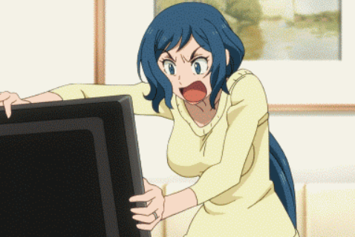
 | 락

종족 | 인간 |  | 직업 | 헌터

역할 | 보급구역 NPC |  | 소속 | 성심 캠프장

관계도 | 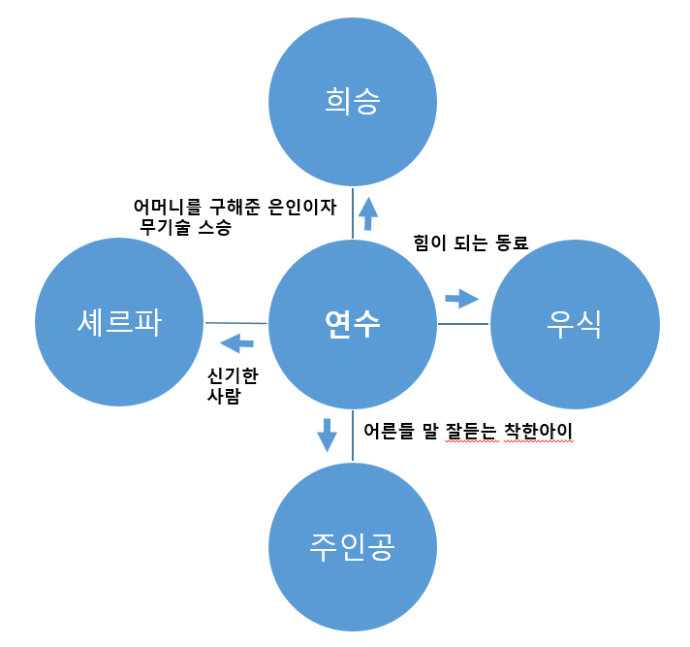

무기 | 활 -> 우측 참고 이미지

과거/역사 | 연수는 서울 소재 종합 요양병원을 다니던 간호사였다. 부분 치매가 있는 노모를 부양하며, 주말마다 고향 대전에 내려가 노모의 재활 치료를 한다. 힘든 나날을 보내던 과정 중 몬스터 침공 사태로 도시가 망가져 더 이상 노모는 치료받을 수 없게 되어 상태는 악화되었다. 처방받은 약으로 연명하던 나날 노모는 가끔 정신이 돌아올 때 연수에게 이상한 말을 한다. 검은 돌멩이를 만졌더니 정신이 깨끗해지는 기분이 들었다. 지푸라기라도 잡는 심정으로 노모가 가지고 있던 돌을 확인하니 신비한 힘이 있다는 것을 알아챈다. 몬스터에게서 위치를 숨길 수 있는 사실마저 알아낸 연수는 노모의 정신이 돌아올 때마다 돌을 가공하라 일렀고 아픈 아이들과 노인들을 보살피며 살아간다. 어느 날 엄마가 사라진 사실을 뒤늦게 깨닫고 다급히 찾던 중 몬스터 앞에 서 있던 엄마를 구하기 위해 근처의 있던 활과 화살로(소용없는걸 알지만 일단 구해야 하니까) 몬스터를 겨냥하는 순간 희승이 엄마를 구해준다. 그렇게 가져온 무기가 에고 무기였다는 사실을 깨닫고 희승이 임시 캠프장에 정착하며 직접 무기술을 알려준다.

기획의도 | 기획의도-> 몇 없는 여캐가 있다면 좋겠다는 생각에 기획하게 됐다. 아이디어 스케치 과정 중 식상 하지 않은 입체적인 여성, 그중에서도 게임내에 거의 찾아 볼 수 없는 40대 중년 여성캐릭터의 개성을 살리면 좋을 것 같다는 아이디어가 떠오르게 됐다. 연수는 주인공의 부모를 대신 하면서도 친한 동료로, 조력자의 역할로도 사용할 수 있다.

